상품제안서
네이쳐 레트로 야외 피크닉 매트 캠핑 담요(230X250cm) | 상품코드: F28784

 |  |  |  |  |  |  | 02-412-0044 | www.easy1.co.kr
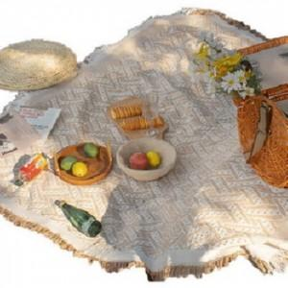

【상세/제작정보】 | 스티커 제작및 부착 비용 별도 문의.

【인쇄/포장옵션】 | / 포장불가능

【공급단가】 | 수량 | 20~ | 40~ | 100~ | 300~ | 500~
*VAT별도 | 단가 | 34,320원 | 33,740원 | 32,890원 | 32,310원 | 31,460원

【상품 URL】 | https://dev.easy1.co.kr:443/src/goods_detail.php?gdno=28784

